Sheet1
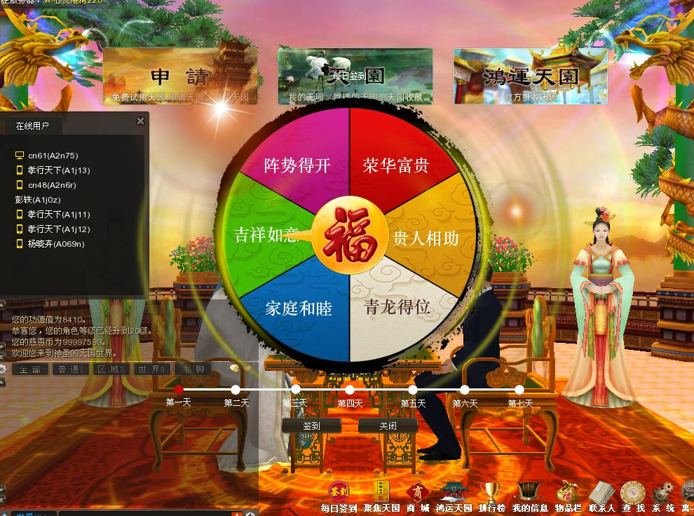
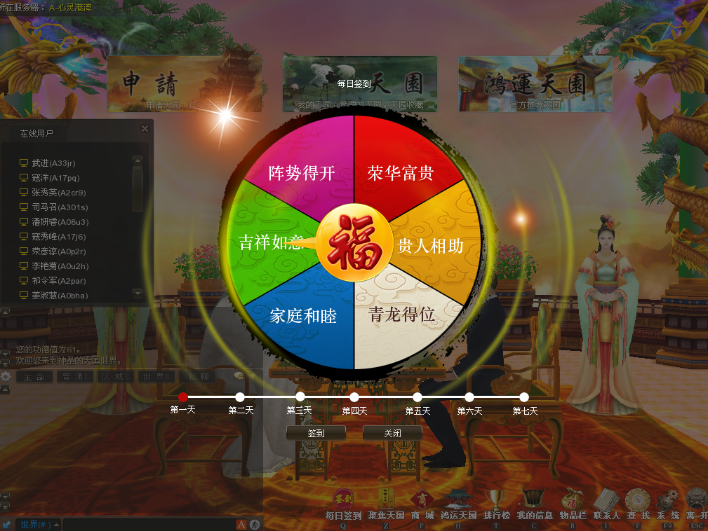

 | V1.11.0.0版本效果图 | v1.10.0.40版本效果图
请修复一下每日签到效果

